InformeProduccionPorcentajes
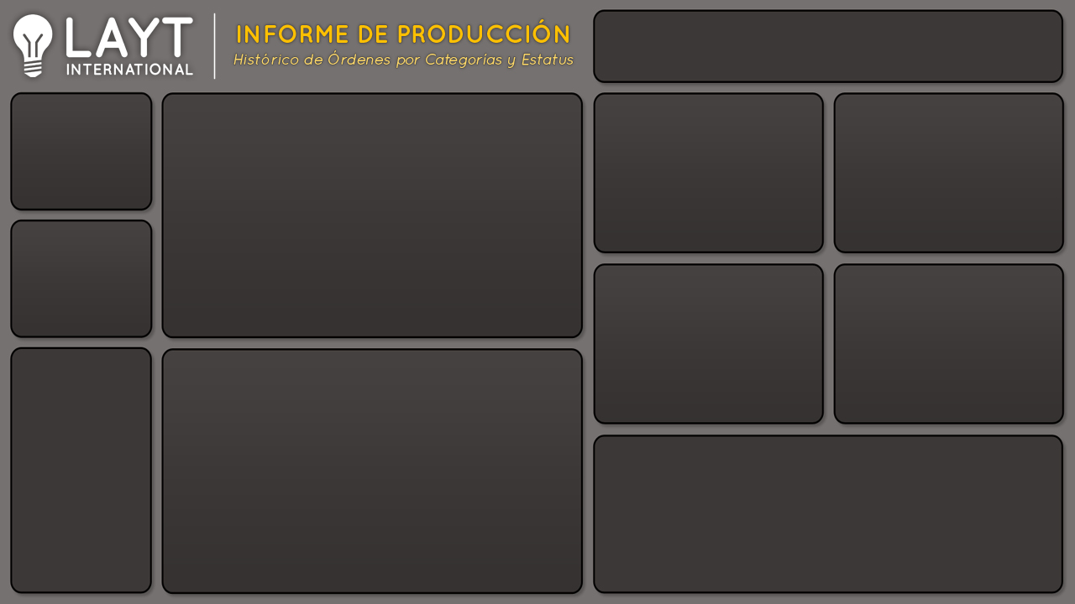

Cantidad de Producción y Ordenes por Mes
 | Produccion | Ordenes
ene | 133 | 6
feb | 134 | 4
mar | 91 | 3
may | 131 | 6
jun | 39 | 3
jul | 208 | 5
ago | 234 | 9
sep | 135 | 5
oct | 172 | 7
nov | 156 | 4
dic | 202 | 7
Cantidad por Gerente
 | Total
Ana | 289
Carlos | 425
Jose | 374
Rene | 547
Cantidad por Prioridad
 | Total
Alta | 623
Baja | 494
Media | 230
No especificada | 288
1,635
Producción

59
Ordenes
Cantidad por Tipo de Cliente
 | Total
Directo | 2948
Distribuidor | 7591
Otros | 3670
Cantidad por Tipo de Envio
 | Total
Express Aereo | 178
Regular Aereo | 1292
Terrestre | 165

% Entregas y Devoluciones por Mes
 | Entregado | Devuelto
ene | 86% | 14%
feb | 89% | 11%
mar | 94% | 6%
abr | 100% | 0%
may | 87% | 13%
jun | 96% | 4%
jul | 85% | 15%
ago | 81% | 19%
sep | 87% | 13%
oct | 89% | 11%
nov | 86% | 14%
dic | 82% | 18%
% Entregado

 | Entregado | Devuelto
Total | 88% | 12%

¿Cuales son las Razones de Devolución?

InformeProduccionRazones
Cantidad de Producción y Ordenes por Mes
 | Produccion | Ordenes
ene | 133 | 6
feb | 134 | 4
mar | 91 | 3
may | 131 | 6
jun | 39 | 3
jul | 208 | 5
ago | 234 | 9
sep | 135 | 5
oct | 172 | 7
nov | 156 | 4
dic | 202 | 7
Cantidad por Gerente
 | Total
Ana | 289
Carlos | 425
Jose | 374
Rene | 547
Cantidad por Prioridad
 | Total
Alta | 623
Baja | 494
Media | 230
No especificada | 288
1,635
Producción

59
Ordenes
Cantidad por Tipo de Cliente
 | Total
Directo | 2948
Distribuidor | 7591
Otros | 3670
Cantidad por Tipo de Envio
 | Total
Express Aereo | 178
Regular Aereo | 1292
Terrestre | 165

Razones de Devolucion
Razones de Devolución por Mes
 | Contenedor Dañado | Defectuoso | Fuera de Tiempo | Otro
ene | 81 | 26 | 15 | 11
feb | 48 | 72 |  | 14
mar |  | 53 | 38
may |  | 26 | 41 | 64
jun | 19 | 20
jul | 119 | 89
ago | 97 | 81 | 23 | 33
sep | 76 | 10 |  | 49
oct | 13 | 105 | 31 | 23
nov |  | 93 | 22 | 41
dic | 107 | 46 | 23 | 26

 | Total
Contenedor Dañado | 560
Defectuoso | 621
Fuera de Tiempo | 193
Otro | 261

¿Cuales son los Porcentajes de Entrega vs Devoluciones?

